Лист1
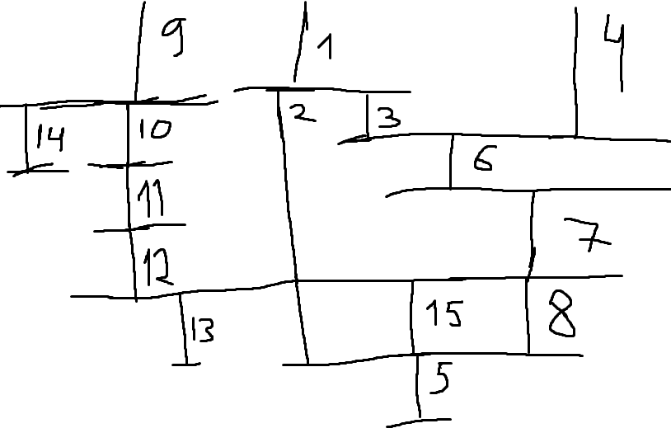
ID процесса B | Время выполнения процесса B (мс) | ID процесса (ов) A |  |  |  |  | 1 | 2 | 3 | 4 | 5 | 6 | 7 | 8 | 9 | 10 | 11 | 12 | 13 | 14 | 15 | 16 | 17 | 18 | 19 | 20 | 21 | 22 | 23 | 24 | 25 | 26 | 27 | 28 | 29 | 30 | 31 | 32 | 33 | 34 | 35 | 36 | 37 | 38 | 39 | 40 | 41 | 42 | 43 | 44 | 45 | 46 | 47 | 48 | 49 | 50
101 |  |  | 2 | 0 |  | 1 | 1 | 1 |  |  |  |  |  |  |  |  |  |  |  |  |  |  |  |  |  |  |  |  |  |  |  |  |  |  |  |  |  |  |  |  |  |  |  |  |  |  |  |  |  |  |  |  |  |  |  |  | TRUE
102 |  |  | 5 | 101 |  | 2 |  |  | 1 | 1 | 1 | 1 | 1 |  |  |  |  |  |  |  |  |  |  |  |  |  |  |  |  |  |  |  |  |  |  |  |  |  |  |  |  |  |  |  |  |  |  |  |  |  |  |  |  |  |  |  | TRUE
103 |  |  | 3 | 101 | 102 | 3 |  |  |  |  |  |  |  | 1 | 1 | 1 |  |  |  |  |  |  |  |  |  |  |  |  |  |  |  |  |  |  |  |  |  |  |  |  |  |  |  |  |  |  |  |  |  |  |  |  |  |  |  |  | TRUE
104 |  |  | 5 | 0 |  | 4 | 1 | 1 | 1 | 1 | 1 |  |  |  |  |  |  |  |  |  |  |  |  |  |  |  |  |  |  |  |  |  |  |  |  |  |  |  |  |  |  |  |  |  |  |  |  |  |  |  |  |  |  |  |  |  | TRUE
105 |  |  | 12 | 102 | 108 | 5 |  |  |  |  |  |  |  |  |  |  |  |  |  |  |  |  |  |  |  | 1 | 1 | 1 | 1 | 1 | 1 | 1 | 1 | 1 | 1 | 1 | 1 |  |  |  |  |  |  |  |  |  |  |  |  |  |  |  |  |  |  |  | TRUE
106 |  |  | 4 | 103 | 104 | 6 |  |  |  |  |  |  |  |  |  |  | 1 | 1 | 1 | 1 |  |  |  |  |  |  |  |  |  |  |  |  |  |  |  |  |  |  |  |  |  |  |  |  |  |  |  |  |  |  |  |  |  |  |  |  | TRUE
107 |  |  | 3 | 104 | 106 | 7 |  |  |  |  |  |  |  |  |  |  |  |  |  |  | 1 | 1 | 1 |  |  |  |  |  |  |  |  |  |  |  |  |  |  |  |  |  |  |  |  |  |  |  |  |  |  |  |  |  |  |  |  |  | TRUE
108 |  |  | 2 | 107 |  | 8 |  |  |  |  |  |  |  |  |  |  |  |  |  |  |  |  |  | 1 | 1 |  |  |  |  |  |  |  |  |  |  |  |  |  |  |  |  |  |  |  |  |  |  |  |  |  |  |  |  |  |  |  | TRUE
109 |  |  | 5 | 0 |  | 9 | 1 | 1 | 1 | 1 | 1 |  |  |  |  |  |  |  |  |  |  |  |  |  |  |  |  |  |  |  |  |  |  |  |  |  |  |  |  |  |  |  |  |  |  |  |  |  |  |  |  |  |  |  |  |  | TRUE
110 |  |  | 7 | 109 |  | 10 |  |  |  |  |  | 1 | 1 | 1 | 1 | 1 | 1 | 1 |  |  |  |  |  |  |  |  |  |  |  |  |  |  |  |  |  |  |  |  |  |  |  |  |  |  |  |  |  |  |  |  |  |  |  |  |  |  | TRUE
111 |  |  | 4 | 109 | 110 | 11 |  |  |  |  |  |  |  |  |  |  |  |  | 1 | 1 | 1 | 1 |  |  |  |  |  |  |  |  |  |  |  |  |  |  |  |  |  |  |  |  |  |  |  |  |  |  |  |  |  |  |  |  |  |  | TRUE
112 |  |  | 5 | 111 |  | 12 |  |  |  |  |  |  |  |  |  |  |  |  |  |  |  |  | 1 | 1 | 1 | 1 | 1 |  |  |  |  |  |  |  |  |  |  |  |  |  |  |  |  |  |  |  |  |  |  |  |  |  |  |  |  |  | TRUE
113 |  |  | 7 | 107 | 112 | 13 |  |  |  |  |  |  |  |  |  |  |  |  |  |  |  |  |  |  |  |  |  | 1 | 1 | 1 | 1 | 1 | 1 | 1 |  |  |  |  |  |  |  |  |  |  |  |  |  |  |  |  |  |  |  |  |  |  | TRUE
114 |  |  | 7 | 109 |  | 14 |  |  |  |  |  | 1 | 1 | 1 | 1 | 1 | 1 | 1 |  |  |  |  |  |  |  |  |  |  |  |  |  |  |  |  |  |  |  |  |  |  |  |  |  |  |  |  |  |  |  |  |  |  |  |  |  |  | TRUE
115 |  |  | 12 | 107 |  | 15 |  |  |  |  |  |  |  |  |  |  |  |  |  |  |  |  |  |  |  | 1 | 1 | 1 | 1 | 1 | 1 | 1 | 1 | 1 | 1 | 1 | 1 |  |  |  |  |  |  |  |  |  |  |  |  |  |  |  |  |  |  |  | TRUE
 |  |  |  |  |  |  | 3 | 3 | 3 | 3 | 3 | 3 | 3 | 3 | 3 | 3 | 3 | 3 | 2 | 2 | 2 | 2 | 2 | 2 | 2 | 3 | 3 | 3 | 3 | 3 | 3 | 3 | 3 | 3 | 2 | 2 | 2 | 0 | 0 | 0 | 0 | 0 | 0 | 0 | 0 | 0 | 0 | 0 | 0 | 0 | 0 | 0 | 0 | 0 | 0 | 0

